QUINTANA ROO
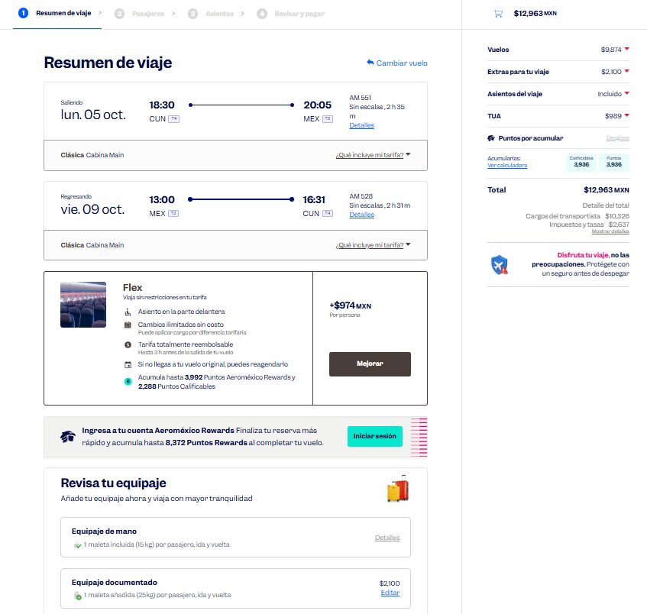
 |  |  |  |  |  |  |  |  |  |  |  |  |  |  |  |  |  |  | Solicitud de Viáticos

 |  |  |  |  |  |  |  |  |  |  |  |  |  |  |  |  | Fecha: | OCTUBRE
Nombre del solicitante: |  |  |  | JUAN PABLO PEÑA PORTILLO |  |  |  |  |  | Puesto: | Especialista de productos |  |  |  | Gerencia: | Educacion Medica

No. | Fecha del viaje | Origen |  | Destino |  |  |  | Objetivo del viaje
1 | 05/10/2026 AL 09/10/2026 | CDMX |  | CANCÚN PLAYA DEL CARMEN CANCÚN |  |  |  | IMPARTICIÓN DE TALLERES MÉDICOS PARA FORTALECER LA MARCA; REALIZAR DEMOSTRACIONES DE LAS BUENAS PRÁCTICAS EN EL USO DE LOS PRODUCTOS; HGZ3 Cancun , HGZ18 Playa del Carmen , HGZ7 Cancun , HGZ17 Cancun

¿Requiere compra de boleto para transporte? |  |  |  |  |  |  |  |  |  | Si | X |  | No |  |  | Auto propio

No | Fecha de salida | Tipo de transporte |  |  |  | Origen |  |  |  |  | Horario de salida |  | Destino |  |  |  | Horario de llegada
1 | 2026-10-05 | AVION |  |  |  | CDMX |  |  |  |  | 12:00:00 |  | CANCUN |  |  |  | 15:00:00 |  |  | $12,963.00
2 | 2026-10-06 | AUTOBUS |  |  |  | CANCUN |  |  |  |  | 16:00:00 |  | PLAYA DEL CARMEN |  |  |  | 19:00:00 |  |  | $131.00
3 | 2026-10-07 | AUTOBUS |  |  |  | PLAYA DEL CARMEN |  |  |  |  | 16:00:00 |  | CANCUN |  |  |  | 19:00:00 |  |  | $147.00
4 | 2026-10-09 | AVION |  |  |  | CANCUN |  |  |  |  | 12:00:00 |  | CDMX |  |  |  | 15:00:00
 |  |  |  |  |  |  |  |  |  |  |  |  |  |  |  |  | .
Hospedaje |  |  |  | Si |  | x |  |  |  | No

No | Fecha |  |  |  |  | Número de noches |  | Lugar
 | Entrada |  | Salida
1 | 2026-10-05 |  | 2026-10-09 |  |  | 4 |  | CANCUN

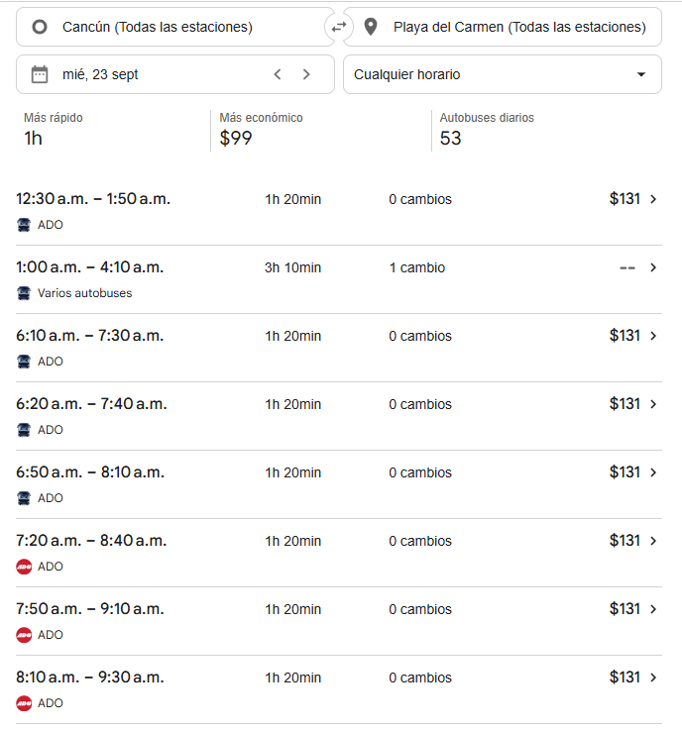
Desglose uso de Taxis
Fecha |  | No. de Taxis |  |  | Recorrido de Taxis
 |  |  |  |  | Origen |  |  |  |  |  |  | Destino
2026-10-05 |  | 1 |  |  | CASA |  |  |  |  |  |  | AICM |  |  |  |  |  |  |  | $350.00
 |  | 2 |  |  | AEROPUERTO DE CANCÚN |  |  |  |  |  |  | HOTEL |  |  |  |  |  |  |  | $1,200.00

2026-10-06 |  | 1 |  |  | HOTEL |  |  |  |  |  |  | HGZ 3 |  |  |  |  |  |  |  | $180.00
 |  | 2 |  |  | HGZ 3 |  |  |  |  |  |  | HOTEL |  |  |  |  |  |  |  | $180.00

2026-10-07 |  | 1 |  |  | HOTEL |  |  |  |  |  |  | ESTACIÓN DE AUTOBUSES DE CANCÚN |  |  |  |  |  |  |  | $180.00
 |  | 2 |  |  | ESTACIÓN DE AUTOBUSES DE PLAYA DEL CARMEN |  |  |  |  |  |  | HGZ 18 |  |  |  |  |  |  |  | $180.00
 |  | 3 |  |  | HGZ 18 |  |  |  |  |  |  | ESTACIÓN DE AUTOBUSES DE PLAYA DEL CARMEN |  |  |  |  |  |  |  | $180.00
 |  | 4 |  |  | ESTACIÓN DE AUTOBUSES DE CANCÚN |  |  |  |  |  |  | HOTEL |  |  |  |  |  |  |  | $180.00

2026-10-08 |  | 1 |  |  | HOTEL |  |  |  |  |  |  | HGZ 7 |  |  |  |  |  |  |  | $180.00
 |  | 2 |  |  | HGZ 7 |  |  |  |  |  |  | HOTEL |  |  |  |  |  |  |  | $180.00

2026-10-09 |  | 1 |  |  | HOTEL |  |  |  |  |  |  | HGZ 17 |  |  |  |  |  |  |  | $180.00
 |  | 2 |  |  | HGZ 17 |  |  |  |  |  |  | AEROPUERTO DE CANCÚN |  |  |  |  |  |  |  | $1,200.00
 |  | 3 |  |  | AICM |  |  |  |  |  |  | CASA |  |  |  |  |  |  |  | $350.00

 |  | PUESTO |  |  |  |  |  |  | NOMBRE |  |  |  |  | FIRMA |  |  | FECHA
ELABORÓ |  | AUXILIAR ADMINISTRATIVO |  |  |  |  |  |  | Lesly Isamar Zendejas Araiza |  |  |  |  | Lesly Zendejas |  |  | 2026-09-16
ELABORÓ |  | COORDINADOR DE EDUCACIÓN MÉDICA |  |  |  |  |  |  | DANIEL PADILLA |  |  |  |  |  |  |  | 2026-09-17
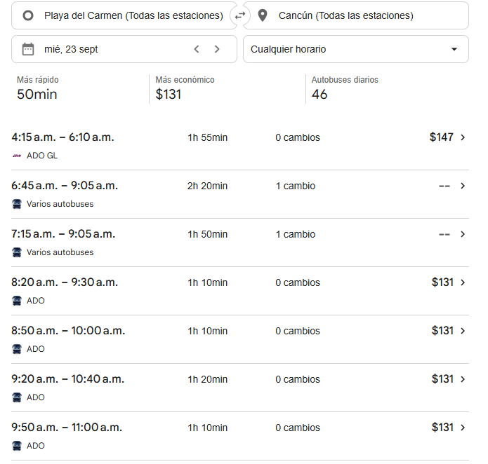
AUTORIZÓ |  | AUXILIAR DE COMPRAS |  |  |  |  |  |  | Adriana Arredondo Ortiz

 | ASK-ADM-FOR-007 |  |  |  |  |  | Versió:01 |  | Prohibida su reproducción no autorizada |  |  |  |  |  |  |  |  | Página 1 de 1

MONTERREY NVO LAREDO
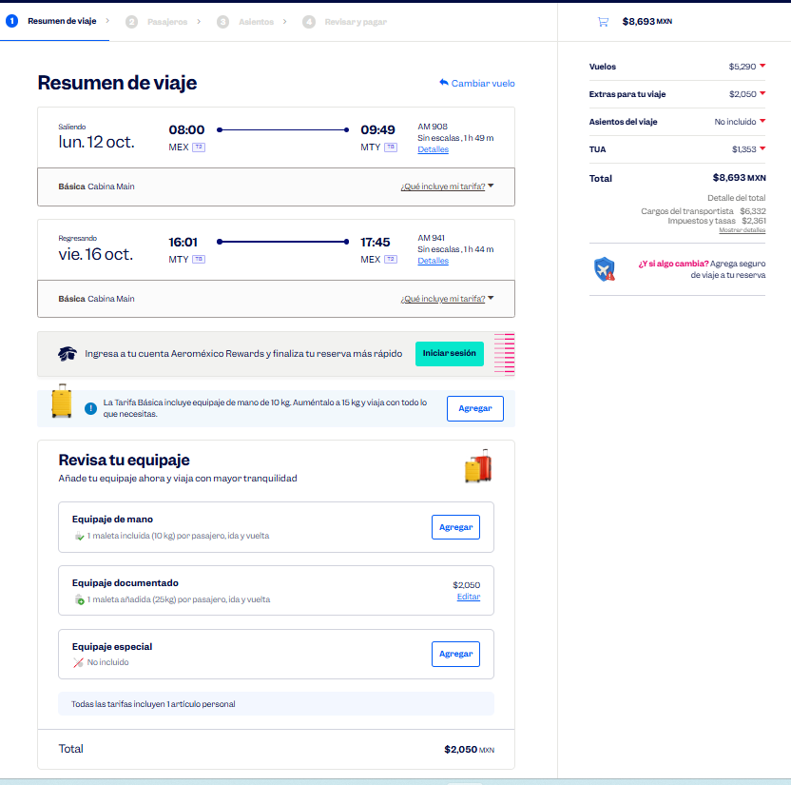
 |  |  |  |  |  |  |  |  |  |  |  |  |  |  |  |  |  |  | Solicitud de Viáticos

 |  |  |  |  |  |  |  |  |  |  |  |  |  |  |  |  | Fecha: | AGOSTO
Nombre del solicitante: |  |  |  | JUAN PABLO PEÑA PORTILLO |  |  |  |  |  | Puesto: | ESPECIALISTA DE PRODUCTOS |  |  |  | Gerencia: | Educacion Medica

No. | Fecha del viaje | Origen |  | Destino |  |  |  | Objetivo del viaje
1 | 12/10/2026 AL 16/10/2026 | CDMX |  | MONTERREY NUEVO LAREDO MONTERREY |  |  |  | IMPARTICIÓN DE TALLERES MÉDICOS PARA FORTALECER LA MARCA; REALIZAR DEMOSTRACIONES DE LAS BUENAS PRÁCTICAS EN EL USO DE LOS PRODUCTOS; RESOLVER DUDAS; ENTREVISTARSE CON EL JEFE DEL SERVICIO EN 25 MONTERREY , HGZ # 2 SALTILLO , HGZ # 1 SALTILLO, HGZ # 4 MONTERREY , H. G. MONTERREY

¿Requiere compra de boleto para transporte? |  |  |  |  |  |  |  |  |  | Si | X |  | No |  |  | Auto propio

No | Fecha de salida | Tipo de transporte |  |  |  | Origen |  |  |  |  | Horario de salida |  | Destino |  |  |  | Horario de llegada
1 | 2026-10-12 | AVION |  |  |  | CDMX |  |  |  |  | 8:00:00 |  | MONTERREY |  |  |  | 10:00:00 |  |  | $8,693.00
2 | 2026-10-16 | AVION |  |  |  | MONTERREY |  |  |  |  | 16:00:00 |  | CDMX |  |  |  | 19:00:00

Hospedaje |  |  |  | Si |  | X |  |  |  | No

No | Fecha |  |  |  |  | Número de noches |  | Lugar
 | Entrada |  | Salida
1 | 2026-10-12 |  | 2026-10-16 |  |  | 4 |  | MTY, NVO. LAREDO

Desglose uso de Taxis
Fecha |  | No. de Taxis |  |  | Recorrido de Taxis
 |  |  |  |  | Origen |  |  |  |  |  |  | Destino
2026-10-12 |  | 1 |  |  | CASA |  |  |  |  |  |  | AICM |  |  |  |  |  |  |  | $350.00
 |  | 2 |  |  | AEROPUERTO DE MTY. |  |  |  |  |  |  | HGZ 4 |  |  |  |  |  |  |  | $650.00
 |  | 3 |  |  | HGZ 4 |  |  |  |  |  |  | HOTEL |  |  |  |  |  |  |  | $180.00

2026-10-13 |  | 1 |  |  | HOTEL |  |  |  |  |  |  | HGZ 6 |  |  |  |  |  |  |  | $180.00

2026-10-14 |  | 1 |  |  | HOTEL |  |  |  |  |  |  | HGZ 11 |  |  |  |  |  |  |  | $180.00
 |  | 2 |  |  | UMAE 23 |  |  |  |  |  |  | HOTEL |  |  |  |  |  |  |  | $180.00

2026-10-15 |  | 1 |  |  | HOTEL |  |  |  |  |  |  | HGZ 33 |  |  |  |  |  |  |  | $180.00
 |  | 2 |  |  | UMAE 21 |  |  |  |  |  |  | HOTEL |  |  |  |  |  |  |  | $180.00

2026-10-16 |  | 1 |  |  | HOTEL |  |  |  |  |  |  | UMAE 25 |  |  |  |  |  |  |  | $180.00
 |  | 2 |  |  | AICM |  |  |  |  |  |  | CASA |  |  |  |  |  |  |  | $400.00

 |  | PUESTO |  |  |  |  |  |  | NOMBRE |  |  |  |  | FIRMA |  |  | FECHA
ELABORÓ |  | AUXILIAR ADMINISTRATIVO |  |  |  |  |  |  | Lesly Isamar Zendejas Araiza |  |  |  |  | Lesly Zendejas |  |  | 2026-09-16
ELABORÓ |  | COORDINADOR DE EDUCACIÓN MÉDICA |  |  |  |  |  |  | DANIEL PADILLA |  |  |  |  |  |  |  | 2026-09-17
AUTORIZÓ |  | AUXILIAR DE COMPRAS |  |  |  |  |  |  | Adriana Arredondo Ortiz

 | ASK-ADM-FOR-007 |  |  |  |  |  | Versió:01 |  | Prohibida su reproducción no autorizada |  |  |  |  |  |  |  |  | Página 1 de 1

VERACRUZ
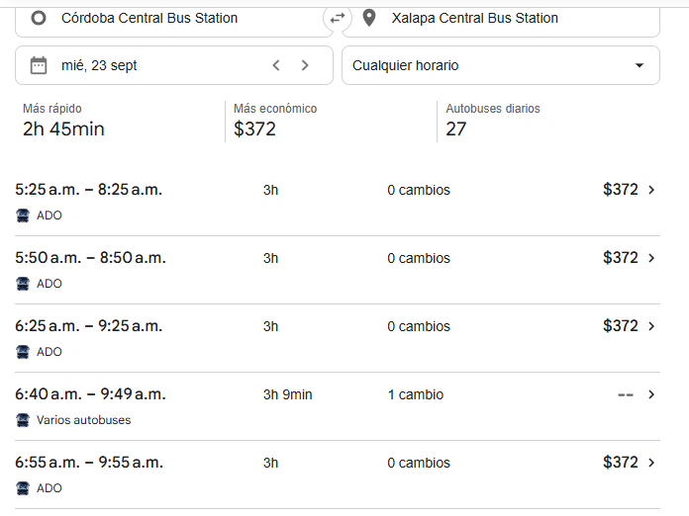
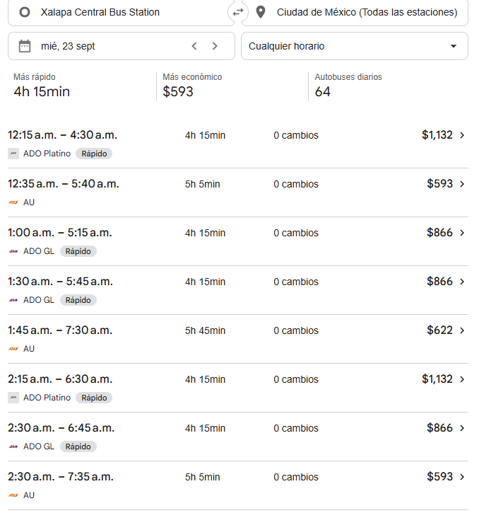
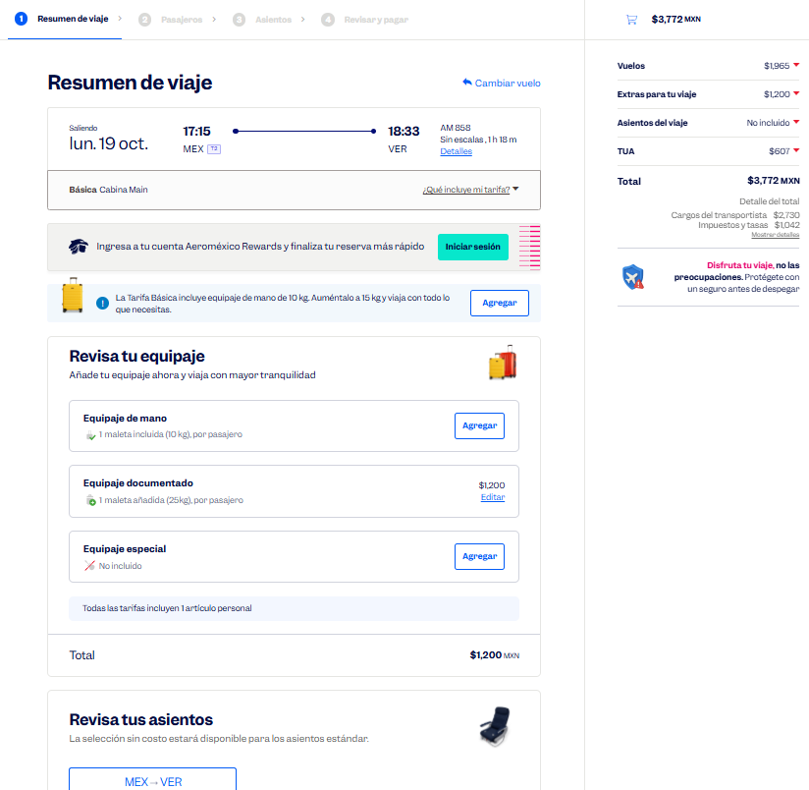
 |  |  |  |  |  |  |  |  |  |  |  |  |  |  |  |  |  |  | Solicitud de Viáticos

 |  |  |  |  |  |  |  |  |  |  |  |  |  |  |  |  | Fecha: | AGOSTO
Nombre del solicitante: |  |  |  | JUAN PABLO PEÑA PORTILLO |  |  |  |  |  | Puesto: | Especialista de productos |  |  |  | Gerencia: | Educacion Medica

No. | Fecha del viaje | Origen |  | Destino |  |  |  | Objetivo del viaje
1 | 19/10/2026 AL 23/10/2026 | CDMX |  | VERACRUZ CARDEL VERACRUZ CÓRDOBA XALAPA |  |  |  | IMPARTICIÓN DE TALLERES MÉDICOS PARA FORTALECER LA MARCA; REALIZAR DEMOSTRACIONES DE LAS BUENAS PRÁCTICAS EN EL USO DE LOS PRODUCTOS HGZ71 VERACRUZ POZA RICA HGZ11 XALAPA HGZ8 CORDOBA /HGZ71 VERACRU HGZ36 CARDELHGZ12

¿Requiere compra de boleto para transporte? |  |  |  |  |  |  |  |  |  | Si | X |  | No |  |  | Auto propio

No | Fecha de salida | Tipo de transporte |  |  |  | Origen |  |  |  |  | Horario de salida |  | Destino |  |  |  | Horario de llegada
1 | 2026-10-19 | AVION |  |  |  | CDMX |  |  |  |  | 14:00:00 |  | VERACRUZ |  |  |  | 16:00:00 |  |  | $3,772.00
2 | 2026-10-20 | AUTOBUS |  |  |  | VERACRUZ |  |  |  |  | 9:00:00 |  | CARDEL |  |  |  | 11:00:00 |  |  | $143.00
3 | 2026-10-20 | AUTOBUS |  |  |  | CARDEL |  |  |  |  | 16:00:00 |  | VERACRUZ |  |  |  | 19:00:00 |  |  | $143.00
4 | 2026-10-21 | AUTOBUS |  |  |  | VERACRUZ |  |  |  |  | 16:00:00 |  | CORDOBA |  |  |  | 19:00:00 |  |  | $200.00
5 | 2026-10-22 | AUTOBUS |  |  |  | CORDOBA |  |  |  |  | 16:00:00 |  | XALAPA |  |  |  | 19:00:00 |  |  | $372.00
5 | 2026-10-23 | AUTOBUS |  |  |  | XALAPA |  |  |  |  | 16:00:00 |  | CDMX |  |  |  | 19:00:00 |  |  | $866.00

Hospedaje |  |  |  | Si |  | X |  |  |  | No

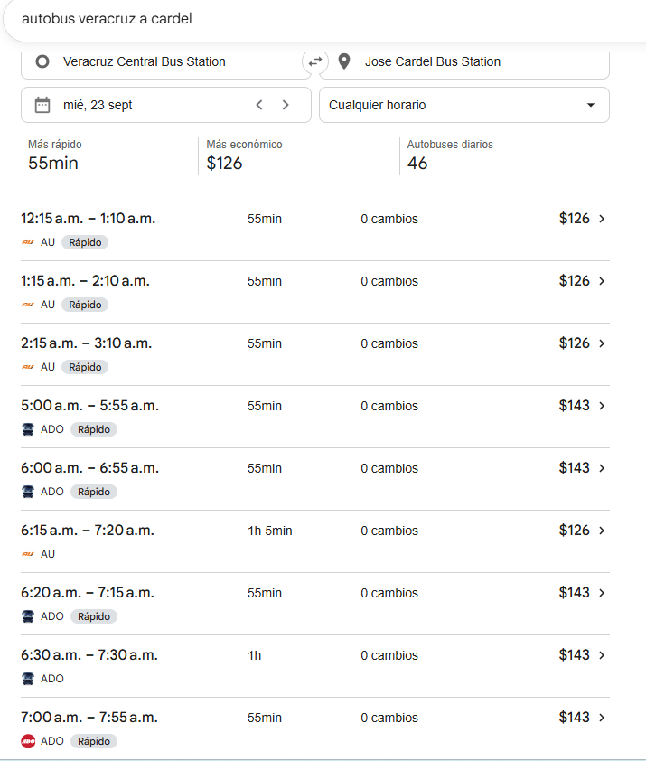
No | Fecha |  |  |  |  | Número de noches |  | Lugar
 | Entrada |  | Salida
1 | 2026-10-19 |  | 2026-10-23 |  |  | 4 |  | VERACRUZ

Desglose uso de Taxis
Fecha |  | No. de Taxis |  |  | Recorrido de Taxis
 |  |  |  |  | Origen |  |  |  |  |  |  | Destino
2026-10-19 |  | 1 |  |  | CASA |  |  |  |  |  |  | AICM |  |  |  |  |  |  |  | $350.00
 |  | 2 |  |  | AEROPUERTO DE VERACRUZ |  |  |  |  |  |  | HOTEL |  |  |  |  |  |  |  | $550.00

2026-10-20 |  | 1 |  |  | HOTEL |  |  |  |  |  |  | HGZ 71 |  |  |  |  |  |  |  | $150.00
 |  | 2 |  |  | HGZ 71 |  |  |  |  |  |  | ESTACIÓN DE AUTOBUSES DE VERACRUZ |  |  |  |  |  |  |  | $150.00
 |  | 3 |  |  | ESTACIÓN DE AUTOBUSES DE CARDEL |  |  |  |  |  |  | HGZ 36 |  |  |  |  |  |  |  | $120.00
 |  | 4 |  |  | HGZ 36 |  |  |  |  |  |  | ESTACIÓN DE AUTOBUSES DE CARDEL |  |  |  |  |  |  |  | $120.00
 |  | 5 |  |  | ESTACIÓN DE AUTOBUSES DE VERACRUZ |  |  |  |  |  |  | HOTEL |  |  |  |  |  |  |  | $120.00

2026-10-21 |  | 1 |  |  | HOTEL |  |  |  |  |  |  | HGZ 71 |  |  |  |  |  |  |  | $120.00
 |  | 2 |  |  | HGZ 71 |  |  |  |  |  |  | HOTEL |  |  |  |  |  |  |  | $120.00

2026-10-22 |  | 1 |  |  | HOTEL |  |  |  |  |  |  | ESTACIÓN DE AUTOBUSES DE VERACRUZ |  |  |  |  |  |  |  | $120.00
 |  | 2 |  |  | ESTACIÓN DE AUTOBUSES DE CÓRDOBA |  |  |  |  |  |  | HGZ 8 |  |  |  |  |  |  |  | $120.00
 |  | 3 |  |  | HGZ 8 |  |  |  |  |  |  | ESTACIÓN DE AUTOBUSES DE CÓRDOBA |  |  |  |  |  |  |  | $120.00
 |  | 4 |  |  | ESTACIÓN DE AUTOBUSES DE XALAPA |  |  |  |  |  |  | HOTEL |  |  |  |  |  |  |  | $120.00

2026-10-23 |  | 1 |  |  | HOTEL |  |  |  |  |  |  | HGZ 11 |  |  |  |  |  |  |  | $120.00
 |  | 2 |  |  | HGZ 11 |  |  |  |  |  |  | HGZ 12 |  |  |  |  |  |  |  | $120.00
 |  | 3 |  |  | HGZ 12 |  |  |  |  |  |  | ESTACIÓN DE AUTOBUSES DE XALAPA |  |  |  |  |  |  |  | $200.00
 |  | 4 |  |  | ESTACIÓN DE AUTOBUSES DE LA CD, DE MX. |  |  |  |  |  |  | CASA |  |  |  |  |  |  |  | $350.00

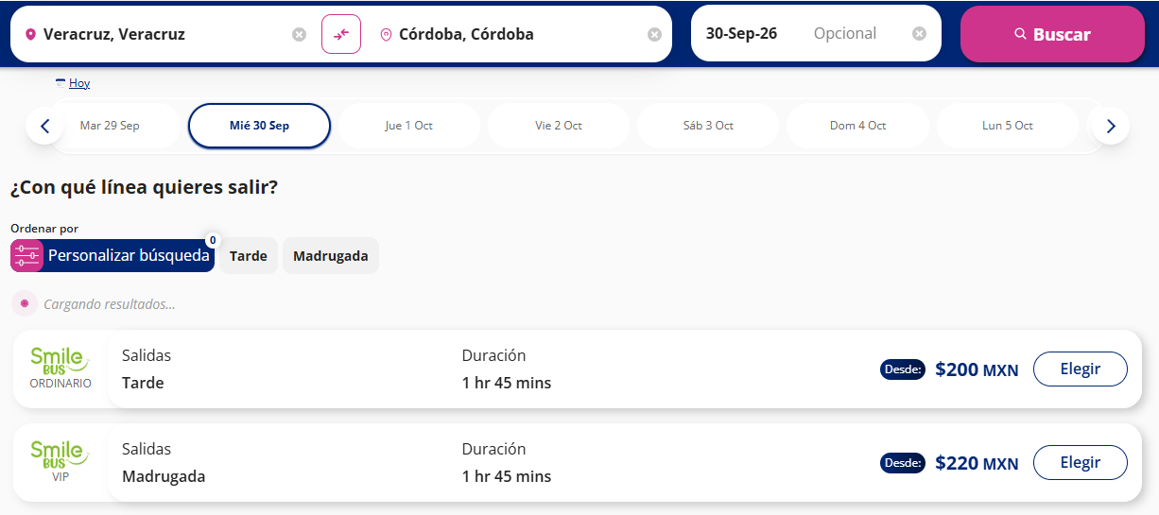
 |  | PUESTO |  |  |  |  |  |  | NOMBRE |  |  |  |  | FIRMA |  |  | FECHA
ELABORÓ |  | AUXILIAR ADMINISTRATIVO |  |  |  |  |  |  | Lesly Isamar Zendejas Araiza |  |  |  |  | Lesly Zendejas |  |  | 2026-09-16
ELABORÓ |  | COORDINADOR DE EDUCACIÓN MÉDICA |  |  |  |  |  |  | DANIEL PADILLA |  |  |  |  |  |  |  | 2026-09-17
AUTORIZÓ |  | AUXILIAR DE COMPRAS |  |  |  |  |  |  | Adriana Arredondo Ortiz

 | ASK-ADM-FOR-007 |  |  |  |  |  | Versió:01 |  | Prohibida su reproducción no autorizada |  |  |  |  |  |  |  |  | Página 1 de 1

MONTERREY COAHUILA
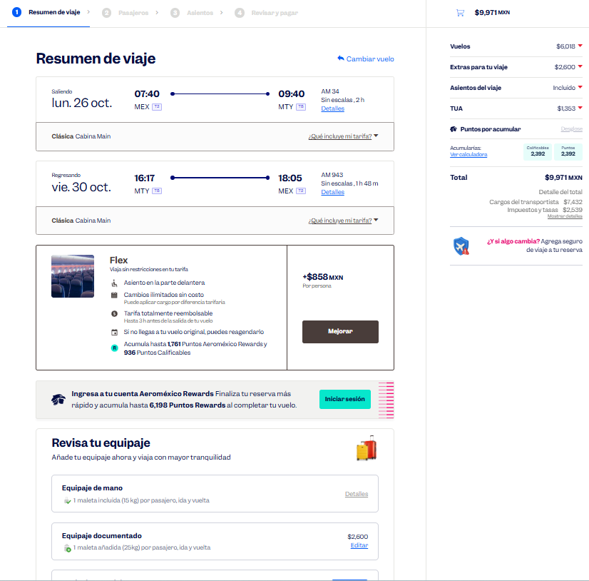
 |  |  |  |  |  |  |  |  |  |  |  |  |  |  |  |  |  |  | Solicitud de Viáticos

 |  |  |  |  |  |  |  |  |  |  |  |  |  |  |  |  | Fecha: | AGOSTO
Nombre del solicitante: |  |  |  | JUAN PABLO PEÑA PORTILLO |  |  |  |  |  | Puesto: | ESPECIALISTA DE PRODUCTOS |  |  |  | Gerencia: | Educacion Medica

No. | Fecha del viaje | Origen |  | Destino |  |  |  | Objetivo del viaje
1 | 26/10/2026 AL 30/10/2026 | CDMX |  | MONTERREY CD. VICTORIA MONCLOVA MONTERREY |  |  |  | IMPARTICIÓN DE TALLERES MÉDICOS PARA FORTALECER LA MARCA; REALIZAR DEMOSTRACIONES DE LAS BUENAS PRÁCTICAS EN EL USO DE LOS PRODUCTOS; RESOLVER DUDAS; ENTREVISTARSE CON EL JEFE DEL SERVICIO EN HGZ 17, HGZ 2, HGZ 1, HGZ 11, HGZ 34, HGZ 7, HGZ 67.

¿Requiere compra de boleto para transporte? |  |  |  |  |  |  |  |  |  | Si | X |  | No |  |  | Auto propio

No | Fecha de salida | Tipo de transporte |  |  |  | Origen |  |  |  |  | Horario de salida |  | Destino |  |  |  | Horario de llegada
1 | 2026-10-26 | AVION |  |  |  | CDMX |  |  |  |  | 8:00:00 |  | MONTERREY |  |  |  | 10:00:00 |  |  | $9,971.00
2 | 2026-10-30 | AVION |  |  |  | MONTERREY |  |  |  |  | 16:00:00 |  | CDMX |  |  |  | 19:00:00

Hospedaje |  |  |  | Si |  | X |  |  |  | No

No | Fecha |  |  |  |  | Número de noches |  | Lugar
 | Entrada |  | Salida
1 | 2026-10-26 |  | 2026-10-30 |  |  | 4 |  | MTY, COAHUILA

Desglose uso de Taxis
Fecha |  | No. de Taxis |  |  | Recorrido de Taxis
 |  |  |  |  | Origen |  |  |  |  |  |  | Destino
2026-10-26 |  | 1 |  |  | CASA |  |  |  |  |  |  | AICM |  |  |  |  |  |  |  | $350.00
 |  | 2 |  |  | AEROPUERTO DE MTY. |  |  |  |  |  |  | HGZ 17 |  |  |  |  |  |  |  | $650.00
 |  | 3 |  |  | HGZ 17 |  |  |  |  |  |  | HOTEL |  |  |  |  |  |  |  | $180.00

2026-10-27 |  | 1 |  |  | HOTEL |  |  |  |  |  |  | HGZ 2 |  |  |  |  |  |  |  | $180.00

2026-10-28 |  | 1 |  |  | HOTEL |  |  |  |  |  |  | HGZ 1 |  |  |  |  |  |  |  | $180.00
 |  | 2 |  |  | HGZ 11 |  |  |  |  |  |  | HOTEL |  |  |  |  |  |  |  | $180.00

2026-10-29 |  | 1 |  |  | HOTEL |  |  |  |  |  |  | UMAE 34 |  |  |  |  |  |  |  | $180.00
 |  | 2 |  |  | HGZ 7 |  |  |  |  |  |  | HOTEL |  |  |  |  |  |  |  | $180.00

2026-10-30 |  | 1 |  |  | HOTEL |  |  |  |  |  |  | HGZ 7 |  |  |  |  |  |  |  | $180.00
 |  | 2 |  |  | AICM |  |  |  |  |  |  | CASA |  |  |  |  |  |  |  | $400.00

 |  | PUESTO |  |  |  |  |  |  | NOMBRE |  |  |  |  | FIRMA |  |  | FECHA
ELABORÓ |  | AUXILIAR ADMINISTRATIVO |  |  |  |  |  |  | Lesly Isamar Zendejas Araiza |  |  |  |  | Lesly Zendejas |  |  | 2026-09-16
ELABORÓ |  | COORDINADOR DE EDUCACIÓN MÉDICA |  |  |  |  |  |  | DANIEL PADILLA |  |  |  |  |  |  |  | 2026-09-17
AUTORIZÓ |  | AUXILIAR DE COMPRAS |  |  |  |  |  |  | Adriana Arredondo Ortiz

 | ASK-ADM-FOR-007 |  |  |  |  |  | Versió:01 |  | Prohibida su reproducción no autorizada |  |  |  |  |  |  |  |  | Página 1 de 1

